对账
订单号 | 入住日期 | 离店日期 | 应收 |  |  |  | ，
999223999695061 | 2023-07-29 | 2023-07-30 | 313 | 313.00 | 3325260 | 0 | ，3325260 | 直采
999224770803343 | 2023-07-28 | 2023-07-30 | 188.68 | 188.68 | 3503880 | 0 | ，3503880 | 直采
999224792280909 | 2023-07-27 | 2023-07-30 | 1119.9 | 1119.90 | 3508985 | 0 | ，3508985 | 直采
999224811077711 | 2023-07-28 | 2023-07-30 | 189.3 | 189.30 | 3512977 | 0 | ，3512977 | 直采
999225021182800 | 2023-07-29 | 2023-07-30 | 18.73 | 18.73 | 3566597 | 0 | ，3566597 | 直采
999225062059908 | 2023-07-24 | 2023-07-30 | 227.64 | 227.64 | 3578050 | 0 | ，3578050 | 直采
999225611508853 | 2023-07-28 | 2023-07-30 | 104.52 | 104.52 | 3690192 | 0 | ，3690192 | 直连

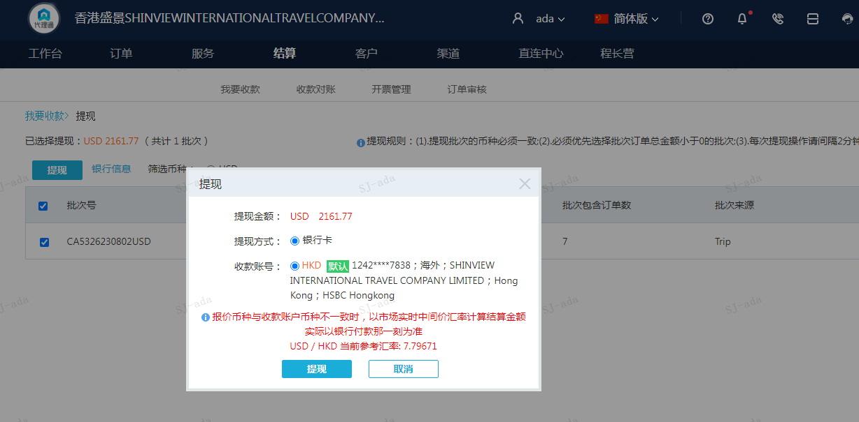
 |  |  | 2161.77
 |  |  | USD 2161.77

A230802103617911 | 2057.25 | 16039.78
A230802103721911 | 104.52 | 814.91
USD / HKD 当前参考汇率: 7.79671 | 2161.77 | 16854.69
总计：2161.77 USD/ 16854.69 HKD

